2001_2020_gadi
REĢISTRĒTO CEĻU SATIKSMES NEGADĪJUMU AR CIETUŠAJIEM SKAITS

 | CSNg ar cietušajiem |  |  | Bojā gājuši (30 dienas) |  |  | Ievainoti
GADS | KOPĀ | Alkohols* | (%) | KOPĀ | Alkohols* | (%) | KOPĀ | Alkohols* | (%)
2002 | 5083 | 775 | 15.2% | 559 | 160 | 28.6% | 6259 | 1088 | 17.4%
2003 | 5379 | 691 | 12.8% | 532 | 119 | 22.4% | 6600 | 955 | 14.5%
2004 | 5081 | 633 | 12.5% | 516 | 113 | 21.9% | 6416 | 940 | 14.7%
2005 | 4466 | 547 | 12.2% | 442 | 96 | 21.7% | 5600 | 821 | 14.7%
2006 | 4302 | 435 | 10.1% | 407 | 84 | 20.6% | 5404 | 655 | 12.1%
2007 | 4781 | 519 | 10.9% | 419 | 91 | 21.7% | 6088 | 780 | 12.8%
2008 | 4196 | 403 | 9.6% | 316 | 58 | 18.4% | 5408 | 565 | 10.4%
2009 | 3160 | 258 | 8.2% | 254 | 36 | 14.2% | 3930 | 372 | 9.5%
2010 | 3193 | 232 | 7.3% | 218 | 22 | 10.1% | 4023 | 317 | 7.9%
2011 | 3386 | 270 | 8.0% | 179 | 26 | 14.5% | 4224 | 347 | 8.2%
2012 | 3358 | 174 | 5.2% | 177 | 25 | 14.1% | 4179 | 277 | 6.6%
2013 | 3489 | 211 | 6.0% | 179 | 10 | 5.6% | 4338 | 302 | 7.0%
2014 | 3728 | 210 | 5.6% | 212 | 29 | 13.7% | 4603 | 296 | 6.4%
2015 | 3692 | 196 | 5.3% | 188 | 18 | 9.6% | 4566 | 280 | 6.1%
2016 | 3792 | 187 | 4.9% | 158 | 17 | 10.8% | 4648 | 259 | 5.6%
2017 | 3875 | 166 | 4.3% | 136 | 12 | 8.8% | 4824 | 244 | 5.1%
2018 | 3975 | 199 | 5.0% | 148 | 11 | 7.4% | 4798 | 272 | 5.7%
2019 | 3729 | 173 | 4.6% | 132 | 14 | 10.6% | 4553 | 232 | 5.1%
2020 | 3403 | 201 | 5.9% | 139 | 7 | 5.0% | 4059 | 263 | 6.5%
* - vadītāju (bez velosipēdistiem un mopēdistiem) alkohola reibumā izraisīto CSNg un tajos cietušo skaits

VADĪTĀJU ALKOHOLA REIBUMĀ IZRAISĪTIE NEGADĪJUMI

CSNg ar cietušajiem |  |  |  |  | Bojā gājušie

 |  |  |  |  |  |  |  |  |  |  | 2001 | 4766 | 701 | 14.7%
 |  |  |  |  |  |  |  |  |  |  | 2002 | 5083 | 775 | 15.2%
 |  |  |  |  |  |  |  |  |  |  | 2003 | 5379 | 691 | 12.8%
VADĪTĀJU ALKOHOLA REIBUMĀ IZRAISĪTO CSNgsm SKAITS NO KOPĒJĀ NEGADĪJUMA SKAITA |  |  |  |  |  |  |  |  |  |  | 2004 | 5081 | 633 | 12.5%
 |  |  |  |  |  |  |  |  |  |  | 2005 | 4466 | 547 | 12.2%
 |  |  |  |  |  |  |  |  |  |  | 2006 | 4302 | 435 | 10.1%
 |  |  |  |  |  |  |  |  |  |  | 2008 | 4196 | 403 | 9.6%
 |  |  |  |  |  |  |  |  |  |  | 2009 | 3160 | 258 | 8.2%
 |  |  |  |  |  |  |  |  |  |  | 2010 | 3193 | 232 | 7.3%
 |  |  |  |  |  |  |  |  |  |  | 2011 | 3386 | 270 | 8.0%
 |  |  |  |  |  |  |  |  |  |  | 2012 | 3358 | 174 | 5.2%
 |  |  |  |  |  |  |  |  |  |  | 2013 | 3489 | 211 | 6.0%
 |  |  |  |  |  |  |  |  |  |  | 2014 | 3728 | 210 | 5.6%
 |  |  |  |  |  |  |  |  |  |  | 2015 | 3692 | 196 | 5.3%
 |  |  |  |  |  |  |  |  |  |  | 2016 | 3792 | 187 | 4.9%
 |  |  |  |  |  |  |  |  |  |  | 2017 | 3875 | 166 | 4.3%
 |  |  |  |  |  |  |  |  |  |  | 2018 | 3975 | 199 | 5.0%
 |  |  |  |  |  |  |  |  |  |  | 2019 | 3729 | 173 | 4.6%
 |  |  |  |  |  |  |  |  |  |  | 2020 | 3403 | 201 | 5.9%
 |  |  |  |  |  |  |  |  |  | 9

1995_2012_gadi
REĢISTRĒTO CEĻU SATIKSMES NEGADĪJUMU AR CIETUŠAJIEM SKAITS

 | CSNg ar cietušajiem |  |  | Bojā gājuši (30 dienas) |  |  | Ievainoti
GADS | KOPĀ | Alkohols* | (%) | KOPĀ | Alkohols* | (%) | KOPĀ | Alkohols* | (%)
1995 | 4056 | 947 | 23.3% | 660 | 203 | 30.8% | 4854 | 1294 | 26.7%
1996 | 3711 | 768 | 20.7% | 594 | 139 | 23.4% | 4280 | 1066 | 24.9%
1997 | 3925 | 850 | 21.7% | 567 | 170 | 30.0% | 4632 | 1142 | 24.7%
1998 | 4540 | 963 | 21.2% | 677 | 183 | 27.0% | 5364 | 1282 | 23.9%
1999 | 4442 | 916 | 20.6% | 652 | 183 | 28.1% | 5196 | 1234 | 23.7%
2000 | 4482 | 822 | 18.3% | 635 | 125 | 19.7% | 5402 | 1228 | 22.7%
2001 | 4766 | 701 | 14.7% | 558 | 111 | 19.9% | 5811 | 989 | 17.0%
2002 | 5083 | 775 | 15.2% | 559 | 160 | 28.6% | 6259 | 1088 | 17.4%
2003 | 5379 | 691 | 12.8% | 532 | 119 | 22.4% | 6600 | 955 | 14.5%
2004 | 5081 | 633 | 12.5% | 516 | 113 | 21.9% | 6416 | 940 | 14.7%
2005 | 4466 | 547 | 12.2% | 442 | 96 | 21.7% | 5600 | 821 | 14.7%
2006 | 4302 | 435 | 10.1% | 407 | 84 | 20.6% | 5404 | 655 | 12.1%
2007 | 4781 | 519 | 10.9% | 419 | 91 | 21.7% | 6088 | 780 | 12.8%
2008 | 4196 | 403 | 9.6% | 316 | 58 | 18.4% | 5408 | 565 | 10.4%
2009 | 3160 | 258 | 8.2% | 254 | 36 | 14.2% | 3930 | 372 | 9.5%
2010 | 3193 | 232 | 7.3% | 218 | 22 | 10.1% | 4023 | 317 | 7.9%
2011 | 3386 | 270 | 8.0% | 179 | 26 | 14.5% | 4224 | 347 | 8.2%
2012 | 3358 | 174 | 5.2% | 177 | 25 | 14.1% | 4179 | 277 | 6.6%
* - vadītāju (bez velosipēdistiem un mopēdistiem) alkohola reibumā izraisīto CSNg un tajos cietušo skaits

VADĪTĀJU ALKOHOLA REIBUMĀ IZRAISĪTIE NEGADĪJUMI
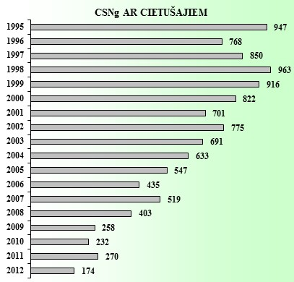
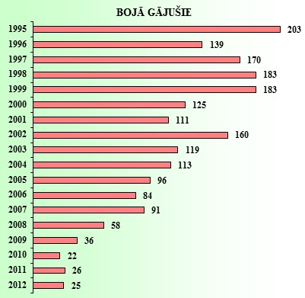

VADĪTĀJU ALKOHOLA REIBUMĀ IZRAISĪTO CSNgsm SKAITS NO KOPĒJĀ NEGADĪJUMA SKAITA

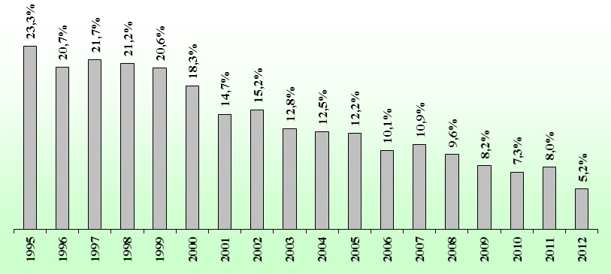
 |  |  |  |  |  |  |  |  |  | 1995 | 4056 | 947 | 23.3%
 |  |  |  |  |  |  |  |  |  | 1996 | 3711 | 768 | 20.7%
 |  |  |  |  |  |  |  |  |  | 1997 | 3925 | 850 | 21.7%
 |  |  |  |  |  |  |  |  |  | 1998 | 4540 | 963 | 21.2%
 |  |  |  |  |  |  |  |  |  | 1999 | 4442 | 916 | 20.6%
 |  |  |  |  |  |  |  |  |  | 2000 | 4482 | 822 | 18.3%
 |  |  |  |  |  |  |  |  |  | 2001 | 4766 | 701 | 14.7%
 |  |  |  |  |  |  |  |  |  | 2002 | 5083 | 775 | 15.2%
 |  |  |  |  |  |  |  |  |  | 2003 | 5379 | 691 | 12.8%
 |  |  |  |  |  |  |  |  |  | 2004 | 5081 | 633 | 12.5%
 |  |  |  |  |  |  |  |  |  | 2005 | 4466 | 547 | 12.2%
 |  |  |  |  |  |  |  |  |  | 2006 | 4302 | 435 | 10.1%
 |  |  |  |  |  |  |  |  |  | 2007 | 4781 | 519 | 10.9%
 |  |  |  |  |  |  |  |  |  | 2008 | 4196 | 403 | 9.6%
 |  |  |  |  |  |  |  |  |  | 2009 | 3160 | 258 | 8.2%
 |  |  |  |  |  |  |  |  |  | 2010 | 3193 | 232 | 7.3%
 |  |  |  |  |  |  |  |  |  | 2011 | 3386 | 270 | 8.0%
 |  |  |  |  |  |  |  |  |  | 2012 | 3358 | 174 | 5.2%

